기상청 API (예보)
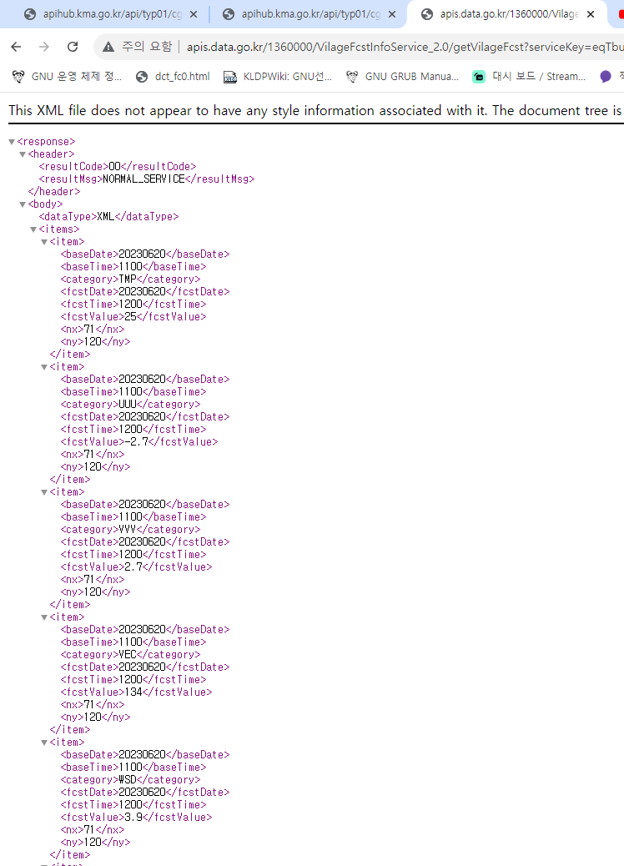
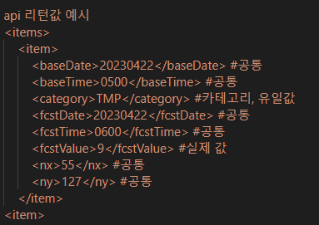
README
0. 아래 내용은 여주지역 데이터 수집 시에 해당됨
1. 예보 데이터는 하루 8회 제공된다
2. 아래는 제공 시간이다
# Base_time :
02:00, 05:00, 08:00, 11:00,
14:00, 17:00, 20:00, 23:00
# 실제 제공 시간 :
02:10, 05:10, 08:10, 11:10,
14:10, 17:10, 20:10, 23:10
3. 실제 API 사용 시 xml 파일로 제공된다
4. 아래 항목 타입은 PostgreSQL 기준이다
5. 굵은 글씨 항목은 최대-최소가 확실하지 못한 항목

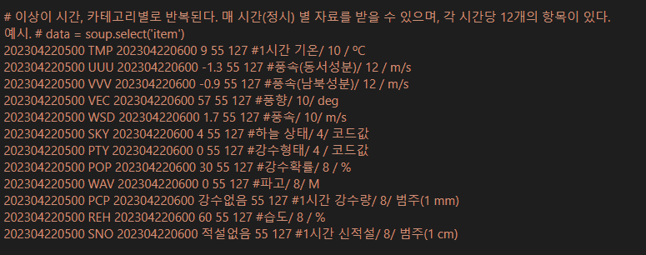

제공 데이터 구조
항목 | 단위 | 범위/예시 | 타입 (잠정) | 비고
기준 시간 | KST | YYYYMMDDHHmm | CHAR(12) | 오류 발생시 NULL
이니셜 |  |  | CHAR(3) | 오류 발생시 NULL
예측 대상 시간 | KST | YYYYMMDDHHmm | CHAR(12) | 오류 발생시 NULL

1시간 기온 | ˚C | [-127.0~ 128.0] | Decimal(-999.9 ~ 999.9) | 오류 발생시 NULL
풍속 (동서성북) | m/s | [-127.0~ 128.0] | Decimal(-999.9 ~ 999.9) | 오류 발생시 NULL
풍속 (남북성분) | m/s | [-127.0~ 128.0] | Decimal(-999.9 ~ 999.9) | 오류 발생시 NULL
풍향 | deg | [0~ 360] | SmallInteger(-32768~32767) | 오류 발생시 NULL
풍속 | m/s | [-127.0~ 128.0] | Decimal(-999.9 ~ 999.9) | 오류 발생시 NULL

현천 | 코드 |  |  | 설명 | 비고
 |  | [0~ 2] | SmallInteger(-32768~32767) | 맑음 | 오류 발생시 NULL
 |  | [4] |  | 연무
 |  | [10] |  | 박무
 |  | [30] |  | 안개
 |  | [40~ 42] |  | 비
 |  | [50~ 59] |  | 안개비
 |  | [60~ 68] |  | 비
 |  | [71~ 76] |  | 눈

강수형태 |  |  |  | 미사용
강수확률 | % | [0, 100] | SmallInteger(-32768~32767) | 오류 발생시 NULL
파고 | M |  |  | 미사용
1시간 강수량 | mm | 강수없음' ~ 899 | SmallInteger(-32768~32767) | 오류 발생시 NULL
습도 | % | [0, 100] | SmallInteger(-32768~32767) | 오류 발생시 NULL
1시간 신적설 | cm | 적설없음' ~899 | SmallInteger(-32768~32767) | 오류 발생시 NULL
예보구역 X좌표 |  |  | Integer | 오류 발생시 NULL
예보구역 Y좌표 |  |  | Integer | 오류 발생시 NULL

기상청 API (현재 상태)
README
0. 아래 내용은 여주지역 데이터 수집 시에 해당됨
1. 현재 상태 데이터는 입력 시간에서 최대 5분 이내로 오래된 데이터를 반환한다
2. 수신 중 문제 발생 시, 접속 오류 등 발생
3. 수신 데이터에 문제가 존재하는 경우, 데이터가 NULL 이거나 -999 / 32290 등 터무니없는 값이 수신됨
4. 실제 데이터는 문자 리스트 형태로 반환됨
5. -50이하는 관측이 없거나, 에러처리된 항목임

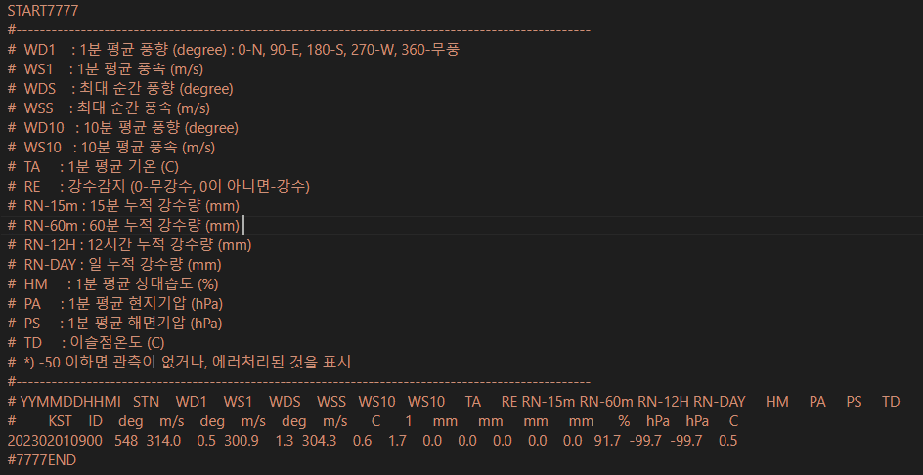

제공 데이터 구조
항목 | 단위 | 범위/예시 | 타입 | 비고
날짜 | KST | YYYYMMDDHHmm | Char(12) | 오류 발생시 NULL
ID |  | 548 | Char(3) | 오류 발생시 NULL
1분 평균 풍향 | deg | [0~360] | Decimal(-999.9 ~ 999.9) | 오류 발생시 NULL
1분 평균 풍속 | m/s | [0.0~ ] |  | 오류 발생시 NULL
최대 순간 풍향 | deg | [0~360] | SmallInteger(-32768~32767) | 오류 발생시 NULL
최대 순간 풍속 | m/s | [0.0~ ] | Decimal(-999.9 ~ 999.9) | 오류 발생시 NULL
10분 평균 풍향 | deg | [0~360] | SmallInteger(-32768~32767) | 오류 발생시 NULL
10분 평균 풍속 | m/s | [0.0~ ] | Decimal(-999.9 ~ 999.9) | 오류 발생시 NULL
1분 평균 기온 | ℃ | [ ] | Decimal(-999.9 ~ 999.9) | 오류 발생시 NULL
강수감지 | boolean | [True, False] | boolean(True ~ False) | 오류 발생시 NULL
15분 누적 강수량 | mm | [0.0~ ] | Decimal(-999.9 ~ 999.9) | 오류 발생시 NULL
60분 누적 강수량 | mm | [0.0~ ] | Decimal(-999.9 ~ 999.9) | 오류 발생시 NULL
12시간 누적 강수량 | mm | [0.0~ ] | Decimal(-999.9 ~ 999.9) | 오류 발생시 NULL
일 누적 강수량 | mm | [0.0~ ] | Decimal(-999.9 ~ 999.9) | 오류 발생시 NULL
1분 평균 상대습도 | % | [0.0~ ] | Decimal(-999.9 ~ 999.9) | 오류 발생시 NULL
1분 평균 현지기압 | hPa |  |  | 미사용
1분 평균 해면기압 | hPa |  |  | 미사용
이슬점온도 | ℃ | [ ] | Decimal(-999.9 ~ 999.9) | 오류 발생시 NULL

기상청 API (날씨)
README
0. 아래 내용은 여주지역 데이터 수집 시에 해당됨
1. 수신받는 자료형은 리스트
2. 수신받는 정보는 2~3분 이전 정보
3. 제공되지 않은 특성은 -99 같은 값으로 패딩
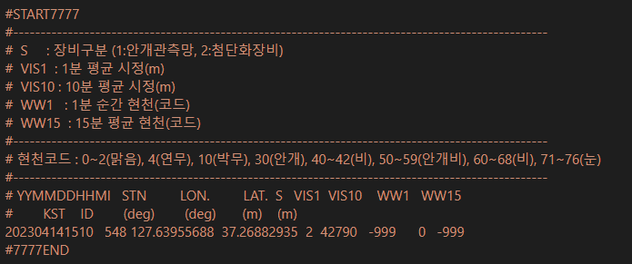
4. 수신받지 못할 경우 NULL 반환

제공 데이터 구조
항목 | 단위 | 범위/예시 | 타입 | 비고
날짜 | KST | YYYYMMDDHHmm | Char(12) | 오류 발생시 NULL
ID |  | 548 | Char(3) | 오류 발생시 NULL
LON | deg |  |  | 미사용
LAT | deg |  |  | 미사용
1분 평균 시정 | m |  |  | 미사용
10분 평균 시정 | m |  |  | 미사용
 |  |  |  |  | 비고
1분 순간 현천 | 코드 |  |  | 설명 | 사용, 오류 발생시 NULL
15분 평균 현천 |  |  |  |  | 미사용
 |  | [0~ 2] | SmallInteger(-32768~32767) | 맑음
 |  | [4] |  | 연무
 |  | [10] |  | 박무
 |  | [30] |  | 안개
 |  | [40~ 42] |  | 비
 |  | [50~ 59] |  | 안개비
 |  | [60~ 68] |  | 비
 |  | [71~ 76] |  | 눈

